Hoja1
1 | resultado | 15 |  |  |  | 1 | resultado | 34 |  |  |  |  | 1 | resultado | 65
2 |  | 2 | 9 | 4 | 15 | 2 |  | 16 | 2 | 3 | 13 | 34 | 2 |  | 12 | 64 | 36 | 88 | 60 | 260
3 |  | 7 | 5 | 3 | 15 | 3 |  | 5 | 11 | 10 | 8 | 34 | 3 |  | 80 | 32 | 84 | 56 | 8 | 260
4 |  | 6 | 1 | 8 | 15 | 4 |  | 9 | 7 | 6 | 12 | 34 | 4 |  | 28 | 100 | 52 | 4 | 76 | 260
5 |  | 15 | 15 | 15 | 15 | 5 |  | 4 | 14 | 15 | 1 | 34 | 5 |  | 96 | 48 | 20 | 72 | 24 | 260
6 |  |  |  |  |  | 6 |  | 34 | 34 | 34 | 34 | 34 | 6 |  | 44 | 16 | 68 | 40 | 92 | 260
7 |  |  |  |  |  | 7 |  |  |  |  |  |  | 7 |  | 260 | 260 | 260 | 260 | 260 | 260
8 |  |  |  |  |  | 8 |  |  |  |  |  |  | 8
9 |  |  |  |  |  | 9 |  |  |  |  |  |  | 9
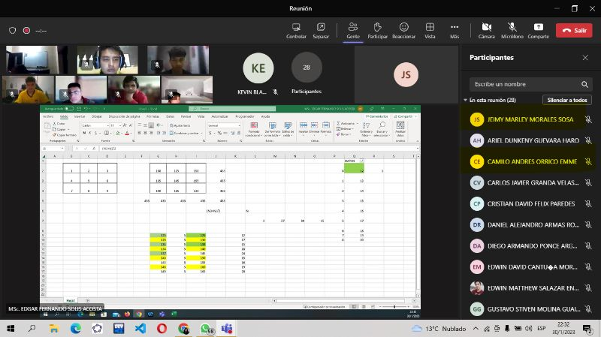
 |  |  |  |  |  | 10 |  |  |  |  |  |  | 10
125 | resultado | 411 |  |  |  | 11 |  |  |  |  |  |  | 11
128 |  | 146 | 125 | 140 | 411 | 12 |  |  |  |  |  |  | 12
131 |  | 131 | 137 | 143 | 411 | 13 |  |  |  |  |  |  | 13
134 |  | 134 | 149 | 128 | 411 | 14 |  |  |  |  |  |  | 14
137 |  | 411 | 411 | 411 | 411 | 15 |  |  |  |  |  |  | 15
140 |  |  |  |  |  | 16 |  |  |  |  |  |  | 16
143 |  |  |  |  |  |  |  |  |  |  |  |  | 17
146 |  |  |  |  |  |  |  |  |  |  |  |  | 18
149 |  |  |  |  |  |  |  |  |  |  |  |  | 19
 |  |  |  |  |  |  |  |  |  |  |  |  | 20
 |  |  |  |  |  |  |  |  |  |  |  |  | 21 |  |  |  |  |  |  |  | 12 64 36 88 60
 |  |  |  |  |  |  |  |  |  |  |  |  | 22 |  |  |  |  |  |  |  | 80 32 84 56 8
125 | resultado | 435 |  |  |  |  |  |  |  |  |  |  | 23 |  |  |  |  |  |  |  | 28 100 52 4 76
130 |  | 130 | 165 | 140 | 435 |  |  |  |  |  |  |  | 24 |  |  |  |  |  |  |  | 96 48 20 72 24
135 |  | 155 | 145 | 135 | 435 |  |  |  |  |  |  |  | 25 |  |  |  |  |  |  |  | 44 16 68 40 92
140 |  | 150 | 125 | 160 | 435
145 |  | 435 | 435 | 435 | 435 |  |  |  |  |  |  |  |  |  |  |  |  |  |  |  | 12 | 64 | 36 | 88 | 60
150 |  |  |  |  |  |  |  |  |  |  |  |  |  |  |  |  |  |  |  |  | 80 | 32 | 84 | 56 | 8
155 |  |  |  |  |  |  |  |  |  |  |  |  |  |  |  |  |  |  |  |  | 28 | 100 | 52 | 4 | 76
160 |  |  |  |  |  |  |  |  |  |  |  |  |  |  |  |  |  |  |  |  | 96 | 48 | 20 | 72 | 24
165 |  |  |  |  |  |  |  |  |  |  |  |  |  |  |  |  |  |  |  |  | 44 | 16 | 68 | 40 | 92

1 | 4 | 60
2 | 8
3 | 12
4 | 16
5 | 20
6 | 24
7 | 28
8 | 32
9 | 36

 |  | 8 | 28 | 24 | 60
 |  | 36 | 20 | 4 | 60
 |  | 16 | 12 | 32 | 60
 |  | 60 | 60 | 60 | 60

 |  | 2 | 9 | 4
 |  | 7 | 5 | 3
 |  | 6 | 1 | 8

